通用说明
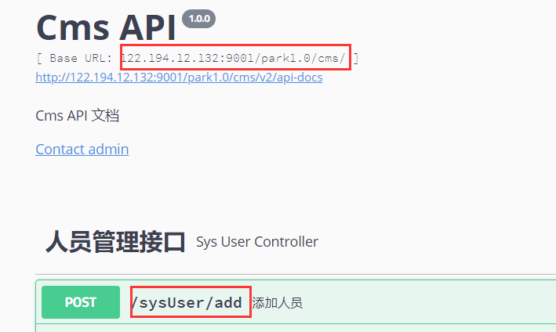
1. 接口地址
接口文档：http://122.194.12.132:9001/swagger-ui.html
接口地址：{文档页面Base URL}+{接口URL}，端口号需要替换为后台发布人员提供的端口。
2. 通用Header

名称 | 值 | 必须 | 说明
h-info | 通用参数 | 是 | JSON格式的数据,具体参照下表
h-access-id | access_id | 是 | 后续提供
h-time | 时间戳 | 是 | 13位毫秒级时间戳
h-sign | 签名 | 是 | 签名规则在下面说明

h-info说明，全部使用String类型
名称 | 值 | 必须 | 说明
cdd | 客户端设备id | 是 | 客户端设备id.设备唯一ID.客户端自己生成
ct | 客户端类型 | 是 | 客户端类型（1:android应用, 2:ios应用, 3: 微信公共号 4：微信小程序 5：cms平台 6:pda 9:其他）
cv | 客户端版本 | 否 | 客户端版本,v1.0等，app的版本，安卓和IOS可能不一样
tk | 客户端ID | 否 | 用户登录token
ip | 客户端IP地址 | 否 | 客户端IP地址，不填后台会自动获取

h-sign签名规则
MD5("accesskey的值" + "h-access-id" + "h-access-id的值" + "h-time" + "h-time的值" + "h-info" + "h-info的值" + "accesskey的值")
{accesskey的值}后续提供

3. Content_Type
application/json

4. 返回值
格式 ： { "code": 0, "msg": "error消息内容", "data": {...}}
说明 ：
(1)code：返回结果状态码
code = 0 标示调用成功，否则为错误码。
(2)msg：error消息内容
(3)data：接口返回数据

